项目费用
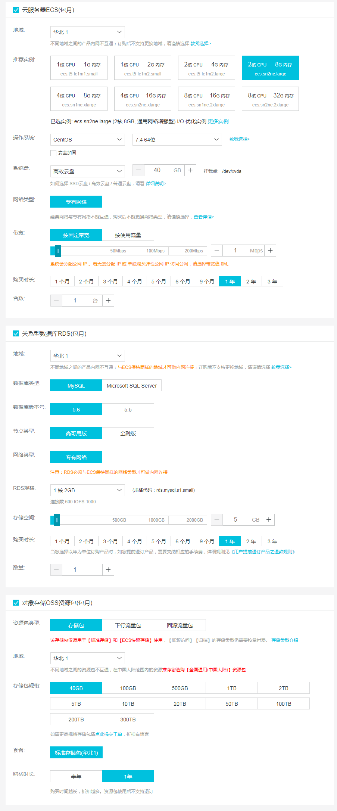
项目 | 明细 | 费用 | 备注
开发费用 | 45人天*400元/人天=18000 | 15000
服务器 | 云服务器（2核心8G内存） | 3053
 | 数据库服务器（MYSQL5.6、1核心2G内存） | 2692
 | OSS资源存储（40G） | 9
合计 |  | 20754

